Sheet1
flip 이 되어있다는 소리입니다.
2d 그래픽스에서는 상관없지만
3d matrix에서는 프로젝션 매트릭스를 설정해야한다.

핵심 projection matrix를 항상설정해라. 안하면 헤깔릴 수 있다.

set ortho를

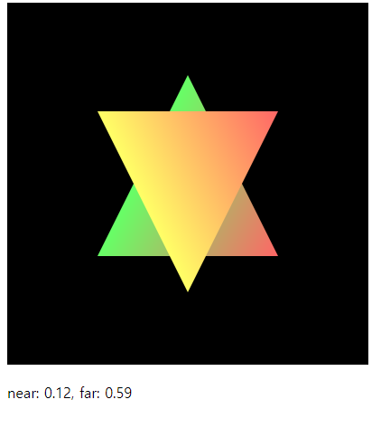
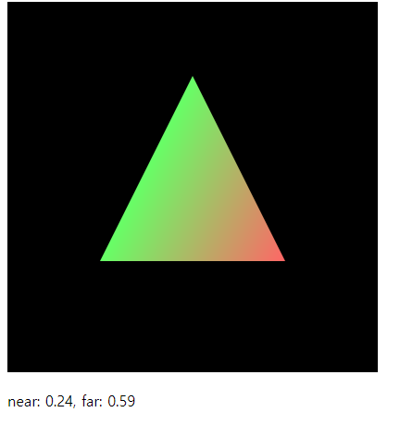

 | 콘솔이아니라 html에 동적으로 내용을 바꿔서 화면에 띄울 수 있다
 | (예전에는 내용이 바뀌려면 refresh가됬어야했는데)

 | 숫자로바꾸고자할 때 이런걸 쓴다

 | far plane 밖으로 triangle이 나가는 바람에, triangle이 짤리게 된다
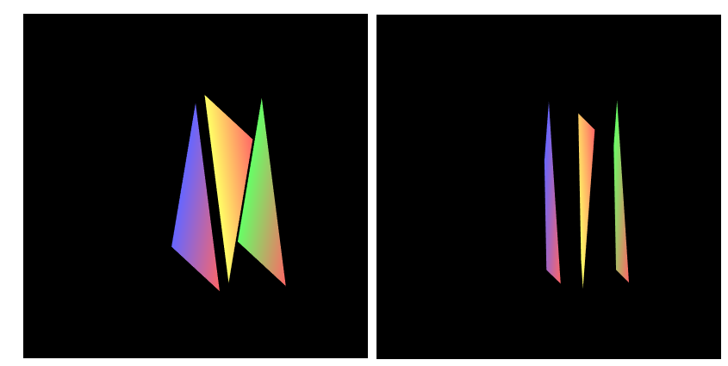

 | set ortho를 이용해서 … parameter를 잘바꿔서 zoom in out을 구현해봐라(view volume을 바꾸면 되거든요)
 | obj의 일부를 보는것, ….

 |  | 망원렌즈(화각이…)
 |  | 광각렌즈(화각이 넓다)

 |  | 화각을 줄이면 obj크기가 상대적으로 큰 느낌

pixar 관련 영상 시청 약 80분(google play에서돈내고 다운받으시길 바랍니다.)
 | 초창기에는 작은 회사..(?)
 | 어떻게 아티스트와 엔지니어가 시너지를 냈는가.
 | 엔지니어가 아닌 사람들과 일하게될 수 도 있을 텐데…

leslie iworks

view volume을 바꾸는 이유는 … …
 | perspective projection

 |  | 공간 자체를 지끄러뜨린 다음에 (1단계) 수직사영x축에 프로젝션 시킨다(2단계) 두 단계를 거치는 장점은?
 |  | 클리핑이 편해진다(x좌표? 하나만 보면 되니까)
 |  | 초점래쳔 방향으로 projection하는 것과 똑같은 효과를 얻는다.
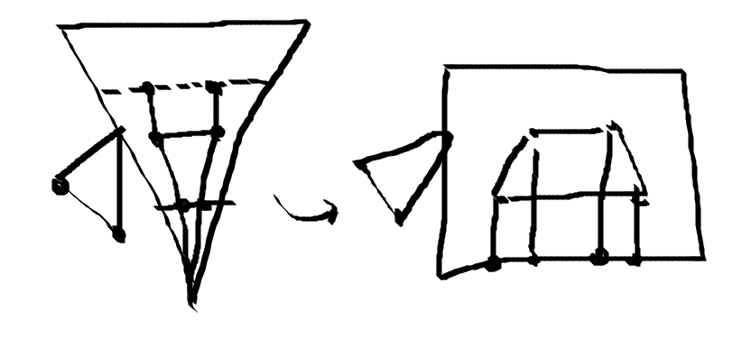

 |  | ffff 1111

 |  | w값이 크다는 얘기는 카메라에서 멀다.
 |  | 처음에는 Matrix를 직접 짜보는것이 이해에는 도움이 되겠지만, 그 이후에는 함수를 이용하면 편리하다

 |  | 이런 view frustum은 언제 쓰일까요?
 |  | view frustum이 대칭인 경우 parameter의 개수가 줄어든다.
 |  |  | 이럴 때 쓰는 것이 setPerspective를 쓴다.
 |  |  | Matrix4.prototype.setPerspecitve

 |  |  | parameters
 |  |  |  | fovy
 |  |  |  |  | 화각 field of view along y direction

 |  |  |  | aspect
 |  |  |  |  | 가로/세로 | width/height
 |  |  |  |  | 직관적인 편리를 위해 이렇게 정했다고 볼 수 있다.
 |  |  |  | 대부분의 경우 left right의 symmetry인 경우가 많다.

 |  |  | example source code
 |  |  | Ex5. | 앞에 것과 동일한데 다른 것은 단 하나.

 |  |  |  | 카메라에서 한 50정도안에서 … 해야
 |  |  |  | 카메라를 벗어나지 않겠죠.

 |  |  |  | webGL하면서 어려운점이 검정색 바탕만 나오고 코딩한 삼각형이 안나오는 경우인데 …
 |  |  |  | 카메라를 가깝게 할 거냐 zoom 을 할 거냐( >>>결과가 다르다)

 |  |  |  | 멀리 떨어져있는데도 크기가 별 차이가 안나거든요. >>> 원근감이 적게 느껴진다.
 |  |  |  |  | $ 기술의 영역이 아니라 예술의 영역에 있다고 볼 수 있는데 …
 |  |  |  |  | 30도의 angle이면 어느정도의 느낌이 나는 구나.. 감을 익혀야 한다.

 |  |  | 가장 practical한 code 방식은 아니다
 |  |  |  | vertex sh에서 mat을 다 곱하고 있는데 실제로는 이렇게 방식을 하지 않음.

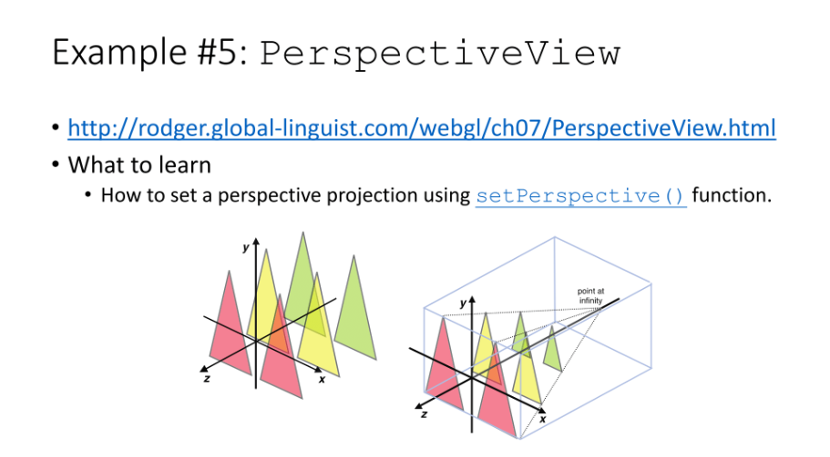

 |  |  | lab activity
 |  |  |  | 이건 여러분이 그냥 한번 해보시면 되고.
 |  |  |  | loot at은 viewmatrix라고 했고,…
 |  |  |  | model들을 하나도 안움직였다고 했잖아요
 |  |  |  | model Trans. View Trans,
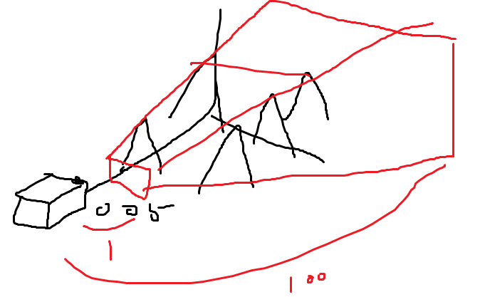

 |  |  |  | 아까는 6개의 vertext atrrib 다만들었는데..
 |  |  |  | 지금은.. 원점 z축에 놓여있고… 이거를 두번 그리는 거에요
 |  |  |  | 이걸 0.75만큼 가서 3개를 그리고…

 |  |  |  | 랜더링이 두번있어요
 |  |  |  |  | gl.drawArrays( . . .);
 |  |  |  |  | …
 |  |  |  |  | gl.drawArrays( . . .);
 |  |  |  |  | 아까는 6개의 .. 한번에 그렸는데 지금은 나누어서 그린다

 |  |  | 적용되는 순서가 mvp 순서로 되어야 한다.
 |  |  |  | 모든 vertex
 |  |  |  | 아까 6개의 트라이앵글을 한번에 그리는 것보다 메모리 낭비가 덜하다.
 |  |  |  | vertex buffer …
 |  |  |  |  | 랜더링할 때…
 |  |  |  |  | draw func 호출 횟수를 줄여야 하거든요.
 |  |  |  |  |  | >>> web Instancing이라고 (C++ 와 비슷한 개념,
 |  |  |  |  |  | 하나의 … 로부터 여러 개의 … 를 하는 것처럼…

 |  |  |  |  |  | 대신에 이거 똑같은걸 여러 번 그려.
 |  |  |  |  |  | Triangle하나만 가지고 있는 ver buff 지만 인스턴싱을하면 10개 …
 |  |  |  |  |  | Triangle 10개 그리는 것과 다른게 없고 … … performance가 떨어지는 것 뿐인데…
 |  |  |  |  |  | 열개의 instance마다 … 다르게 …
 |  |  |  |  |  | 가장 중요한건 transformation 를 잘해줘야겠죠

 |  |  |  |  |  | instance ID가 들어와요 .
 |  |  |  |  |  | webGL이 어떻게 하냐면 0 123456789 ID 를 줘요
 |  |  |  |  |  | 나는 0번이니까 뭘 적용하겠구나 1번이니까 뭘 적용하겠구나.

 |  |  |  |  |  | 이게 왜 유용하겠어요 이 instancing이 유용한예가 어디에 있을까요?

 |  |  |  |  |  | 축구게임 관중석
 |  |  |  |  |  |  | 처음은 그냥 이미지
 |  |  |  |  |  |  | 좀 발전한것이 gif.
 |  |  |  |  |  |  | 관중들이 많을 때, 하나로 저장을하고.
 |  |  |  |  |  |  | 그걸로 instancing을 해서. Texture를 좀
 |  |  |  |  |  |  | trop?를 별로 잡아먹지 않으면서 …

 |  |  |  |  |  | mvpMatrix.set(projMatrix(.multiply(viewMatrix).multiply(mdelMatrix);
 |  |  |  |  |  | parameter 넘겨준 .. Overwrite 하는거잖아요
 |  |  |  |  |  | proj 옆에다 projMat 곱하고
 |  |  |  |  |  | viewMatrix를 오른쪽에 곱하고 …

 |  |  |  |  |  |  | 그런데 이것도 비효율 적인거다.
 |  |  |  |  |  |  | 예를들면 카메라가 고정되어있다.
 |  |  |  |  |  |  |  | 그러면 저 두개의 곱이 항상 같을 거 아니예요.
 |  |  |  |  |  |  |  | 그럼 modelMatrix만 업데이트 하는 식으로 할 수가 있다.

 |  |  |  |  |  | Frustum Clipping은 우리가 하는 일은 아니기 때문에 크게 신경안써도 되지만, 이해는 하고넘어가자.
 |  |  |  |  |  |  | 이걸 하는 이유는 쓸 때 없는 짓을 하지 않기 위해서이다.

 |  |  |  |  |  | 3d게임의 원조
 |  |  |  |  |  |  | doom
 |  |  |  |  |  |  | 울프앤 스타임
 |  |  |  |  |  |  |  | 방을 많이 쳐놔서, enemy들을 퍼포먼스를 높이기 위해서(graphic card가 없던 시절 다 소프트웨어로 돌렸다)

 |  |  |  |  |  |  | 요값의 attrib를 interpoliationd을 지가해서
 |  |  |  |  |  |  | 낭비되는 fragment가 없도록.
 |  |  |  |  |  |  | 새로운 triangle을 만들어서.
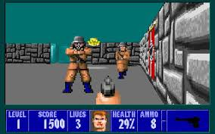

 |  |  |  |  | Hidden Surface Removeal
 |  |  |  |  |  | proposed by Edwin Catmull (pixar 사장)
 |  |  |  |  |  | using the depth buffer (z-buffer)

 |  |  |  | 조만간 prj1보다 훨씬 재미있는 prj를 구현을 해서 빨리 공지를 하겠습니다.

 | Hidden Surface Removeal
 |  | 구현은 내부적으로 다 되어있으니 우리가 신경써야할 부분은, 그냥 그것을 켜서 사용하는 것.

 |  | 아무것도 없으니까 무한대죠
 |  |  | 1로 초기화
 |  | 우리눈에는 보이지 않는 depth buf 가 있는데…
 |  | 색깔이 나타내는 것이 거리
 |  | 색깔이 밝을수록 거리가 먼것이다
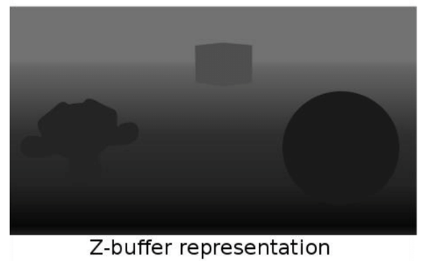

 |  |  |  | MS社 키넥트
 |  |  |  |  | 동작을 취하면 인식하는데 그 원리가 depth buf… 위와 같다

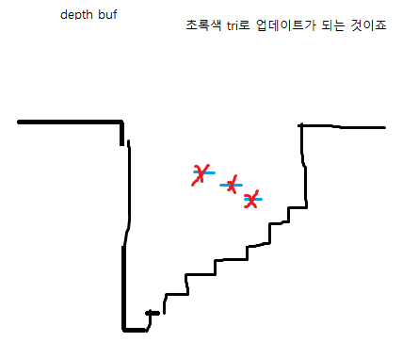

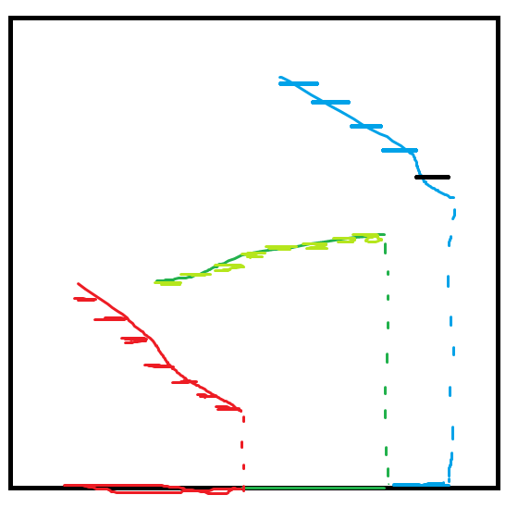

 |  |  | 현재사용되는 거의 유일한 방식이다 로 볼 수 있따.
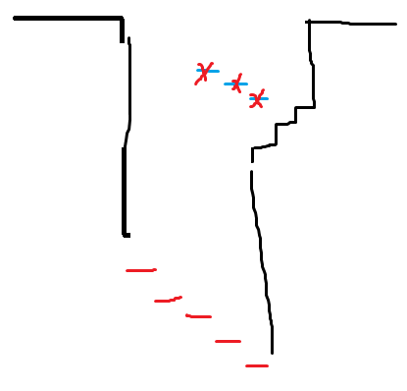

 |  |  | 그외의 것도 가능한데 기본은 LESS 다.

 |  |  | 그래서 가장먼저 해야할것이.
 |  |  |  | 오버헤드가 있는 거거든요
 |  |  |  | DEPTH Test를 끄는것?

 |  |  | floating point … 메모리가 다 필요한거죠..

 |  |  | graphics pipeline에서… depth desting 하는 부분도 있다는 거…

 |  |  |  | 물론 우리가 상관해야할 부분이 아니지만…

 |  |  | 여태까지느 우리는 랜더링 루프라고 했던… 그것으로 계속 그림을 그려…
 |  |  |  | color buf만 지우면 되는 것이었는데
 |  |  |  | 매 프레임마다 depth buf를 최대로 …

 |  |  |  | color buf 만 넘겨줬는데

 |  |  |  | bitwise or를 사용해서 두개를 동시에

 |  |  |  | 랜더링 루프에는 제일 먼저 이게 있다고 보면 되요.
 |  |  |  | clear(gl.COLOR_BUFFER_BIT| gl.DEPTH_BUFFER_BIT)

 |  |  |  | …. 그래서 depth buf 라고도 하고 g buff 라고도 한다.

 |  |  | triangle을 앞에있는것부터 … 그리는 거에요

 |  |  | painters alg
 |  |  |  | alg이라고하기는 좀 그래요..
 |  |  |  | 나중에 그려진 놈이 (tri이 덧칠을 하기 때문에( 그리는 순서대로 tri가 그려진다

 |  |  |  | 이 예제는 랜더링루프가 .. 하나밖에없어서.. 상관없기는 한ㄴ데..

 |  |  |  | 원래는 이 .. 초기화 두번을 해줘야한다.

 |  |  | 사용하는 입장에서는 간단해요 clear하고 enable만 제때제때 해주면 되요.

 | zfighitng
 |  | 말그대로 싸운다는 뜻이에요
 |  | 내가더 카메라에 더 가까이있다 아니다 내가더 가까이있다
 |  |  | 그래서 저런 줄무늬가 생긴다.

 |  | 이것도 기본적으로 disabled 되어있는 건데

 |  |  | 마주보고있느냐 .. 있느냐.. 그것이 기울기인데… 이것을… offset을 주는 것이다…
 |  |  |  | // Enable the polygon offset function gl.enable(gl.POLYGON_OFFSET_FILL); // Draw the triangles gl.drawArrays(gl.TRIANGLES, 0, n/2); // The green triangle gl.polygonOffset(1.0, 1.0); // Set the polygon offset gl.drawArrays(gl.TRIANGLES, n/2, n/2); // The yellow triangle }
 |  |  |  |  | 보통의 경우 1, 1 (1콤마1(을 주면 대부분 해결된다.

 |  |  | stitched artifact…

 |  |  | wire frame rendering
 |  |  | 한번은 색칠되어있는 tri그리고, gk한번은 edge부분의 tri 그리고..
 |  |  |  | 결국은 두번그려지는거잖아요 fragment가
 |  |  |  | 색깔이 칠해진
 |  |  |  | edge tri…
 |  |  |  |  | 원래는 이론적으로 정확히 같은



 | 그다음에는 이제 datastructure에관해서 얘기할 거에요

 | 야테 그렸던 그림들은 ...tri 아니면 quad 정도였죠
 |  | 더 복잡한 모델들은 Dataset으로 다루어야하는데….

 |  | 큐브를 그려보자
 |  | 큐브 = quad * 6개

 | 12개의 tri 그릴때 이걸 어떤식으로 그릴것인가 -> 독릭접으로 그리는 것이다.
 | 36개의 vertex를 그리는 것이다…

 |  | g의 triangles

 |  | cube의 vertex는 공유가 되죠.
 |  |  | 2개의 tri로 짜르니까 공유가 되는데… vertex를 효율적으로 정의하는것이 없을까
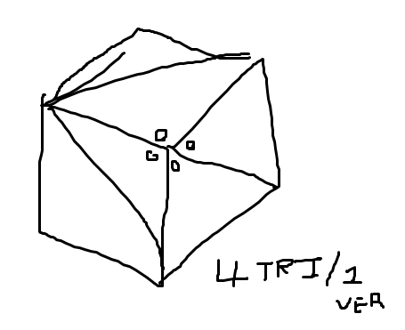

 |  | drawArray를 몇번 호출해요? 6번 호출하죠

 |  | 우리는 drawArrays call을 여러번하는 것을 싫어하는거거든요

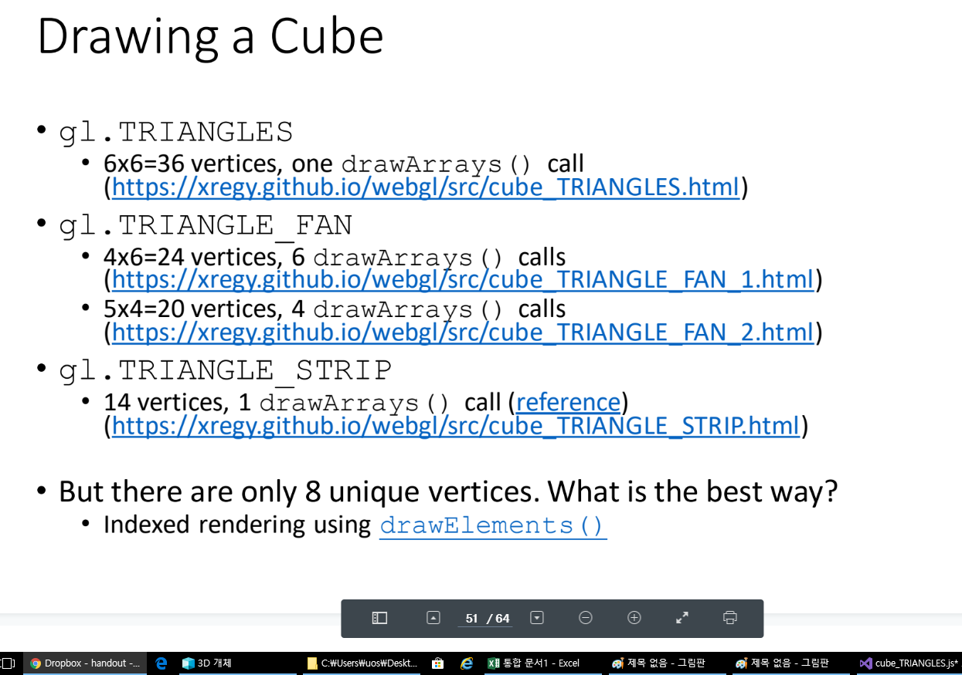

 |  |  | Triangle을 … 논문의 방법으로
 |  |  | 한번으로 하면 14개의 vertices, 제일 optimized 된 방법 ( 한번의 drawArryas call으로 그릴 수 있다)
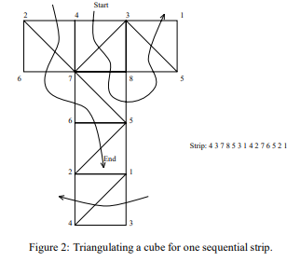

 |  |  |  |  |  |  |  | http://www.cs.umd.edu/gvil/papers/av_ts.pdf

 |  |  |  | topology, 연결상태 connectability????

 |  |  |  | 여태까지 drawArrays 썼는데 이거 말고 drawElements를 이용해서 그린다 …

 |  | Polygonal Mesh Data Structure
 |  |  | 우리가 어떻게하면 mesh data… 를 그릴 것인가

 |  |  | polygonal이 붙은 이유는
 |  |  | 하나의 face가 다 ~ 다각형으로 생겼기 때문이죠.
 |  |  | 좀더 general 하게는 tri, quad 등이 섞인…

 |  |  | 좀더 복잡한 mesh connectivity, 연결상태)
 |  |  | 이 vertex를 공유하고 있는

 |  |  | 이 edge를 공유하고 있는 triangle은.. 항상 2개
 |  |  | 맞닿아있는 tri이 무엇인지 알고싶을 떄가 있거든요

 |  |  | 어떤 operation을 할 떄 이런 정보들이 필요할 수 있거든요
 |  |  |  | 이런 정보들을 어떻게 access할 것인가

 |  |  | data 단위를 익혀서 access를 편리하게 해보자
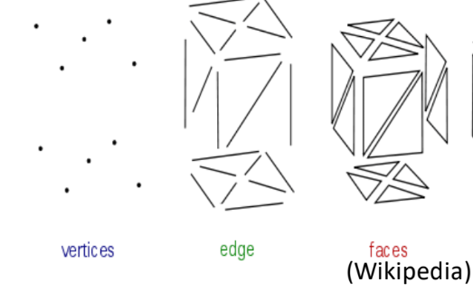

 |  |  | vertex가 2개가 되는 순간. ..

 |  |  | 하여튼 우리는 이 기본 단위를 가지고 mesh를 만듭니다..

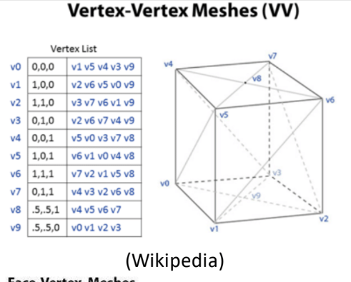

 |  |  |  |  |  |  |  |  | vertex 와 연결된 점들을 다 나열한 것이다

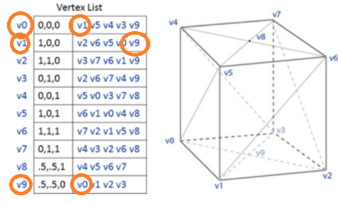
 |  |  |  |  |  |  |  |  | 이렇게 하면 비효율적이다

 |  |  |  |  |  |  |  |  | 우리가 너무 깊게 팔필요는 없는 내용이다.

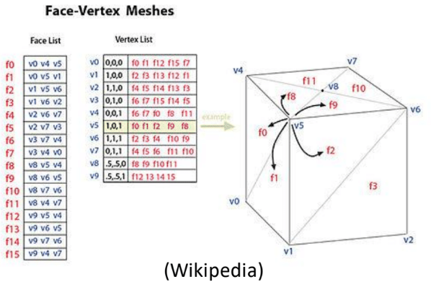
 |  |  |  |  |  |  |  |  |  |  | 트라이앵글의 개수가 몇 개냐?
 |  |  |  |  |  |  |  |  |  |  | 이런질문에 대답하기 쉬운 Data 구조이다.

 |  |  |  |  |  |  |  |  |  |  | 위의 방법 1보다는 수월하게 Tri 개수를 셀 수 있다.
 |  |  |  |  |  |  |  |  |  |  | 그런데 여기서 neighbor vertex를 끄집어 내는 것이 어렵다

 |  |  |  |  |  |  |  |  |  |  | neighbor vertex : edge로 연결되어있는 vertex

 |  | vertex하나에 연결된 edge의 개수? Tri angle 개수?
 |  |  | 확실하게 딱 말할수 없죠 3개일수도 2개일수도

 |  | triangle에 맞닿아있느.. 최대 3개 잖아요 .. (triangle(…)

 |  | 저 패턴이 regular 하다고 할까…
 |  | 이 edge를 공유하는 triangle …
 |  | edge list를 통해서 … vertex … 가장자리

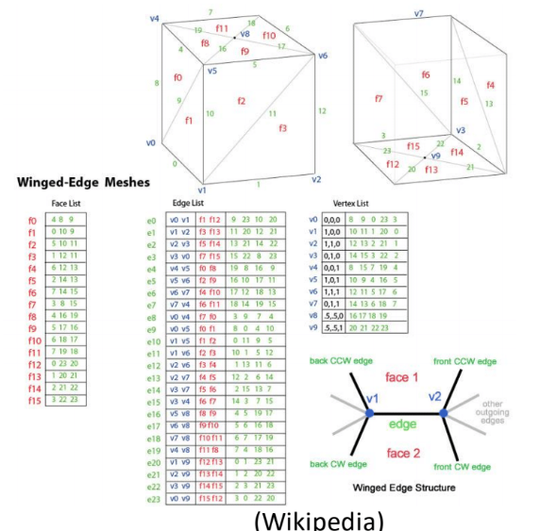

 |  |  | 이거는 흘려만 들으세요
 |  |  | 이웃해있는 triangle에 대한 정보를 얻기는 쉽습니다.
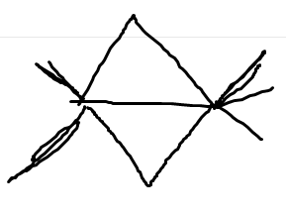

 |  | happy actor datastructure
 |  | 여러분들이 접할일 없으니까 넘어가겠습니다.

 |  | vertex에 attb가 있고, tri 그릴 때는 vert의 idx만 가지고 그린다

 |  |  | 항상 메모리를 아낀다고 보기는 어렵지만..

 |  |  | attrb 중복해서 그리다보면.. 메모리낭비가 클 텐데…

 |  |  | 이런 방식으로 해야지 connectivity를 볼 수가 있다.

 |  |  | >>> triangle soup : triangle로 다 각각 그림 ( 실제로는 붙어있는것처럼 보이지만 실제로는 별개 --> soup)

 |  |  | vertex의 좌표를 옮길 때 메모리에 로드된 정보도 바꿔야하는데 ..

 |  |  |  | 문제점1:triangle의 vertex가 각각 그려진 경우. 그 각각의 모든 좌표값을 똑같이 update해야한다 --> 상당히 낭비
 |  |  |  | 문제점2: 서로다른 좌표값인데 우연히 서로다른 좌표값이 같아진건지 아니면 겹쳐져 버린건지

 |  |  |  | 복잡한 구조의 mesh data를 그러한 data structure로 표현하는 것은 적합하지 않다.

 |  | index buff가 뭐에 해당하는 거냐면?
 |  |  | 오른쪽에 있는 요고 요고…
 |  |  | 요부분이 vertex buff가 되는거고 이부분이 indx buff 가되는거다

 |  | obj 파일을 읽는 프로그램을 짜고 싶다면
 |  |  | v 부분을 읽어드리고
 |  |  | f 부분을 읽어드린다

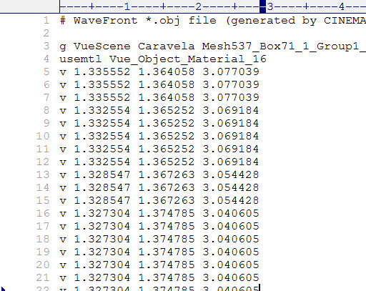

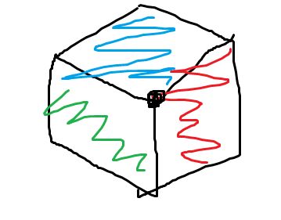

 |  |  | 매번 똑같은 vertex인지 비교할 수는 없잖아요
 |  |  | performance 입장에서 이득을 본다…

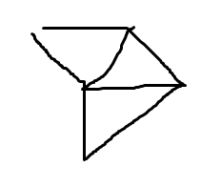

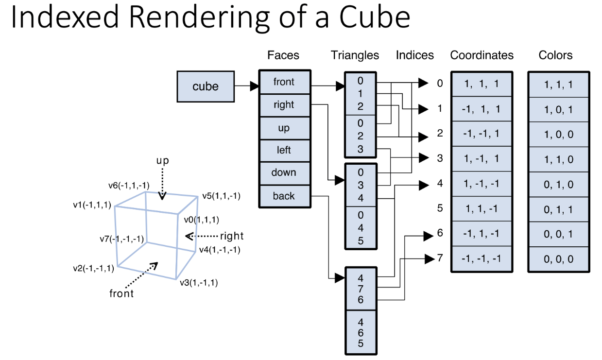

 |  |  | var indices = new Uint8Array([ 0, 1, 2, 0, 2, 3, // front 0, 3, 4, 0, 4, 5, // right 0, 5, 6, 0, 6, 1, // up 1, 6, 7, 1, 7, 2, // left 7, 4, 3, 7, 3, 2, // down 4, 7, 6, 4, 6, 5 // back ]); |  |  |  |  |  |  | 여기서 12개의 face?를 만든다

 |  |  |  | 134 | // Write the indices to the buffer object gl.bindBuffer(gl.ELEMENT_ARRAY_BUFFER, indexBuffer); gl.bufferData(gl.ELEMENT_ARRAY_BUFFER, indices, gl.STATIC_DRAW); |  |  |  |  |  |  | 이걸로 … 하면 된다
 |  |  |  | 145

 |  |  |  | 전체 idx의 개수가 6* ? = 몇 개죠
 |  |  |  | 데이터 타입? gl.UNSIGEND_BYTE, 몇번째 idx 부터 시작한다 : 0
 |  |  |  | 70 | // Draw the cube gl.drawElements(gl.TRIANGLES, n, gl.UNSIGNED_BYTE, 0);

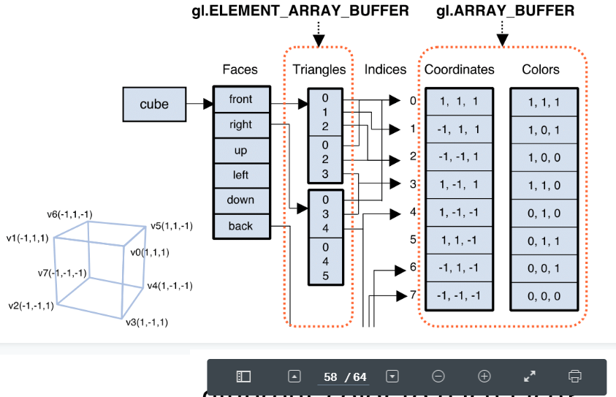

 |  |  |  |  |  |  |  |  | 이쪽이 인덱스 버퍼 |  |  |  | 이쪽이 FACE 버퍼??

 |  |  | 하드웨어 / 플랫폼 마다 다를 수 있어요

 |  |  | openGL … 2.0? 부터 …

 |  |  | 이 플랫폼이 이 extension을 지원하는지 그러면
 |  |  | gl.UNSIGEND)_INT도 가능하다
 |  |  |  | 동시에 TRI 많을 때 … short만해도 값이 커서 좋긴하지만
 |  |  |  | 지원이 되는 경우도 잇다

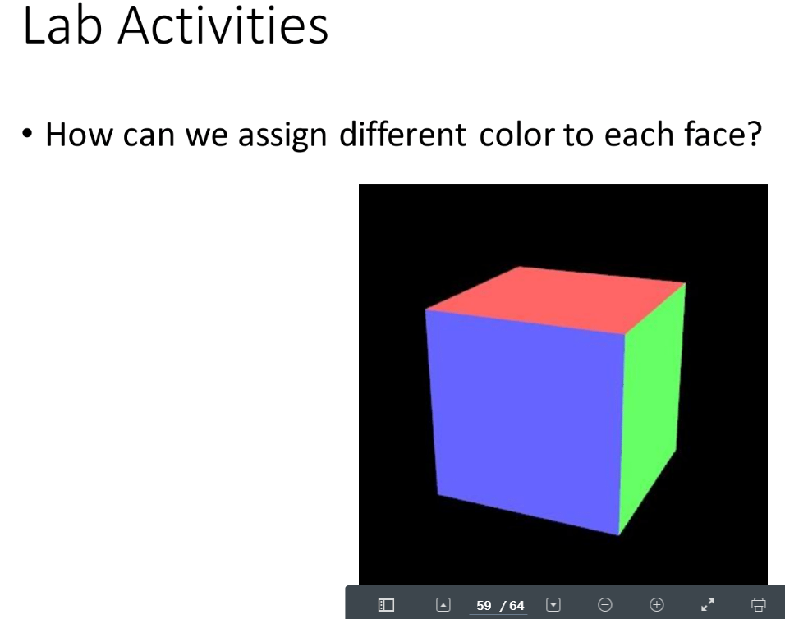

 |  |  | color 값으로 … uniform var….
 |  |  |  | 그러면 face마다 drawArrays 를 불러야하잖아요

 |  |  | 서로 다른 tri 경우는 vertex를 share할 수 없다

 |  |  | 넘겨줄 때 바인드 하는 buff도 다를 거고…

 |  |  | 두번으로 초기화?를 해줬죠
 |  |  | 119 | if (!initArrayBuffer(gl, colors, 3, gl.FLOAT, 'a_Color')) return -1;
 |  |  |  | 이게 흔한 상황은 아니다
 |  |  |  | 일반적으로는 attrb도 공유된다..

 |  |  |  | vertex가 … 좌표값만 중복되서… 된다

 |  |  |  | x4y4z4 0 1 0

 |  |  |  | x4y4z4 0 1 1 color값이 다르기 때문에 완전히 다른 vertex로 정의를 하는 것이죠

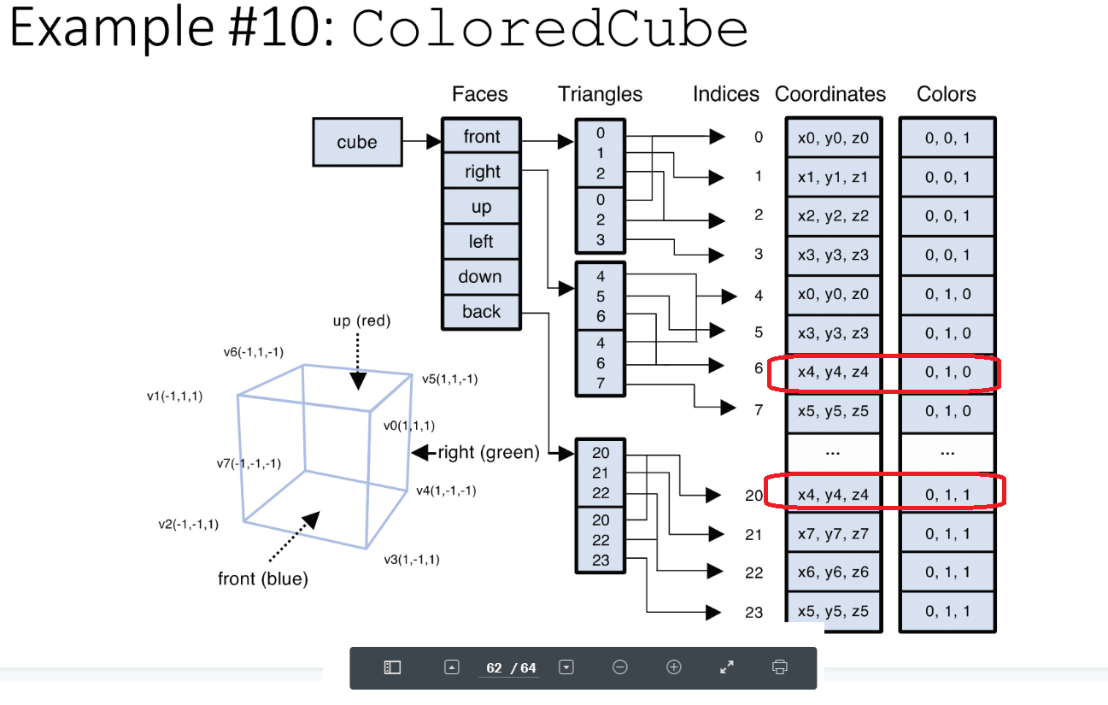

 |  |  | 입체적인 효과를 주기 위해서는 라이트를 넣어야하고 … 음영을 구현해야지만… 입체적으로 사물을… 일종의 motivation을 주기위해서 이얘기를 했습니다.
 |  |  |  | 그림자는 실제로 고급 테크닉입니다.

 |  | obj 뷰어라는 것은

 |  | 이건 지금 라이팅도 들어간거에요. 그리고 이 obj 자체가 buff통해서 정의를 한게 아니라
 |  | 이거는 obj 파일을 import 한거다
 |  | 116
 |  | obj 파일을 parsing하는 코드를 짠거죠 [ 여러분은 구현된 것을 쓰기만 하면 된다]

 |  | 일반적으로는 obj가 .. Model file이 … parsing해서 .. 모델링을 하는.. 실제 모델을 만들 때는 tool을 이용하는 거고요
 |  | 이거를 하려면은 local 빨 access
 |  | local file access를 허용하는 그런 option을 해야한다

 |  | 우리가 blender를 통해서 model을 만들수도있겠지만 우리는 internet에서 model을 가져다 쓰자

 |  | 구글이 만든 poly라는 site에 3d model이 많이 올라와 있습니다.

 |  | browswer에서도 볼수있는데 이건 아마 webGL로 구현이 됐겠죠
https://poly.google.com/
 |  | obj 파일 포맷이 오래되고 범용적이다.
 |  |  | 사람 내장 기관. 몇백만원주고 산적이 있으심

 | lighting 게임의 분위기 , 예술적인 관점.

 | doom3 상업적성공은 모르겠는데 게임의 으스스한 분위기를 ㅁ배우 잘 연출해 주었다.
 | lighting이 overhead가 크고 비싼 operation이다
 | 사물이 realistic하게 화면에다가 light를 얼마나 많이 배치하느냐 이런것이 performance가 많이 좌우되기도 합니다.

 | lighting이라고도하고 shading이라고도 해요.

 | light와 관련되어서 shadow가 있는데 이것도 골치 아프다
 |  | shadow가 문제되는 것은… 바닥도 triangle일거아니에요
 |  | dependancy가… 문제
 |  | 다른 triangle에 dependent하게 … 해야하잖아요
 |  | 바닥에 있는 triangle 끼어있으면…. 좀더 색을 진하게 하는…

 | 반짝이는것. Light와는 조금 차이가 있는 거지만… 이것도 쉽지않다

 | 기본적으로 결국 광학과 관련된거거든요

 | light 어느 위치,ㅏ 어떤 속성을 가지었을때

 | 또 cam이 어떤 위치에있을때, obj 의 각 표면의 점들이 어떤 색을 나타내야하는가

 | 실제 그 광학을 그대로 적용하는 것은 시간이 무지오래걸리기 때문에 webGL에서는 trick을 사용한다
 | 물리 법칙과는 상관이없는 우리가 실제보는 현상 그런 트릭을 사용해서 light computation….. 예전부터 전해져오는 기법을 사용한다.

 | 그래픽스 이론의 근거를 찾는것보다는 결과가 좋으면 장땡이다.

181102금
light reflection

shader 프로그래밍이 shading 효과를 구현한 작은 프로그램이라는 것에서 유래된것처럼
shading을 구현하는데 … 그것을 어떻게 하는지 살펴볼겁니다.

openGL function에 … light에 대한 함수가 있었는데
 | 사라졌어요
우리가 모든걸 해야되는 거예요
openGL에서는 아무런 light type이 없고. 우리가 정해줘서, 정의를 해줘서 구현을 하는것이다.
openGL은 light에 대해 모른다.

interactive한 … 를 구현할 때
가장 기본적인 light type은 ambient light 예요.
 | scattered light는…
 | ambient light라는 것은. 우리가 일상에서의 light type하고는 다른거예요
 | ambient = 주의의: 우리를 둘러싼. 우리 주위에 있는. 그런것이라고 볼 수 있는데요.
 | 보통 이런식으로 … light가 직접 사물을 비추는게 아니라, 간접적으로 비추는 거죠. 아무래도 효율은 떨어지겠죠.
 |  | 대신 이런 light는 좀더 부드러운 효과가 있죠
 |  | ligth가 흩뿌려지면서
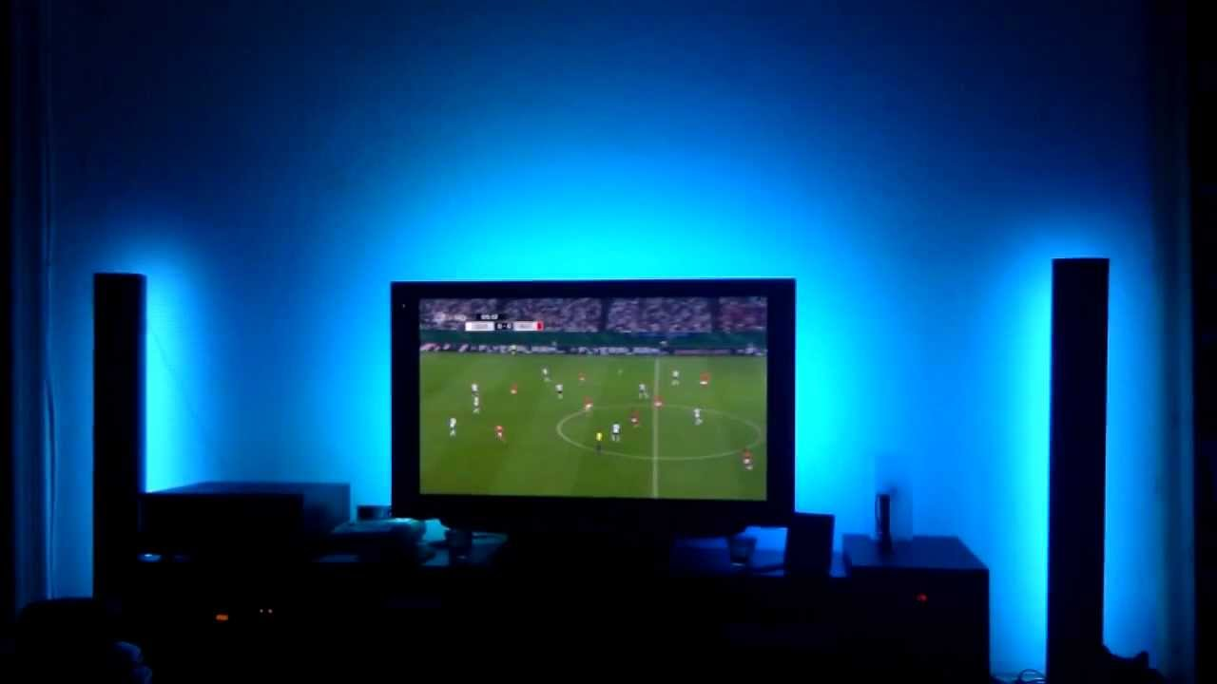

 |  | light가 반사가 여러 번 일어나서 여기까지 도달하는 거죠.
 |  | 그런데 ambient light는. Light source 마다. 사실은 존재하지만 그거를 모두다 실제로 구현하는 것이 어려운거죠.
 |  |  | 그래서 approximation을 어떻게 하냐면, scatter가여러번 일어나서 모든 방향… 방안의 모든 지점에서나..
 |  |  |  | 이 빛에서나온 , 완벽하게 방안에 똑같은 ambient로 채우고 있다.
 |  |  |  | 실제와는 다르지만 그래도 어느정도 realistic한 효과를 보여준다.

 | 가장 쉽게 모델링할 수 있는…
 |  | 빛의 위치에 따라서… 이 light source로 부터 나온 ambient light가.. 방 끝에서는 어떻겠어요 도달거리가 머니까 ambient light 세기가 작겠죠 그런데 우리는 무시한다. Constant로 취급.

 | 가장 쉽게 생각할 수 있는게
 |  | constant direction.
 |  | light source가 무한히 많이 떨어져있다고 가정.
 |  | >>> | 태양계에서 빛이 태양으로부터 평행하게 입사되고 있다.
 |  | 그래서 태양의 절대적인 좌표가 중요한것이아니라, 태양빛의 방향. 벡터값만있으면 충분하다.

 |  | point light

 |  | spot light
 |  |  | 가장 모델링하기 복잡한게 spot light
 |  |  | light source가 어느 방향을 향하는지도 알아야죠.
 |  |  | 이 light source가 퍼져나가는 정도. 그것도 알아야하기 때문에 (cone-shaped region)

 |  | 사실 이거보다 더 복잡한 것은 형광등 교실
 |  |  | 이건 어떻게 생각해볼 수 가 있냐면.
 |  |  | spot light가 무한히 많이 달려있는거다.
 |  |  | 면으로 되어있는 light source. 어렵다
 |  |  | 태양은 무한히 큰 면이라고 볼수있기 때문에 훨씬 쉽지만 형광등같은 것은 훨씬 어렵다.

 |  | attenation. | 감쇠
 |  |  | 빛이라는 것은

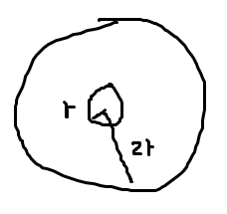

 |  |  |  |  | 구의 면적공식?
 |  |  |  |  | No 차원만 보면된다.
 |  |  |  |  | >>>??

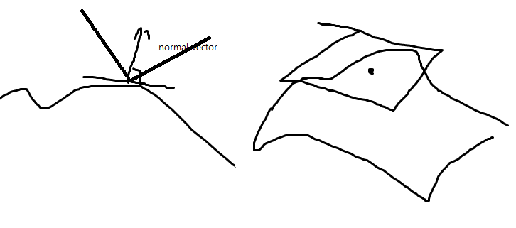

 |  | vertex마다 normal vector를 정의한다. 뭔가 이상하지 않아요?
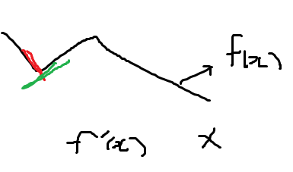

 | 미분 불가한 문제

 |  | triangle mesh 생긴거랑 상관없이 우리가 마음대로 구현할 수 있다.

 |  | smooth한 효과가 난다.
 |  | vertex는 사실 …와는 상관없는 값이다.
 |  | object 생김새에 맞춰서 우리가 vertex마다 normal vector를 적용해야. 우리가 올바른 결과를 얻을 수 있다.

 |  | 공유하는 색깔을 하나만 주면. 색깔이 smoooth하게 변하게 되는데.

 |  | 날카로운 녀석은 rendering 할 수가없는거에요
 |  | 이럴 때는 vertex를 중복시켜서 해야하기는 합니다.
 |  | 우리가 대부분의 경우는 shared vertex… normal vector의 … 평균적…인값을??
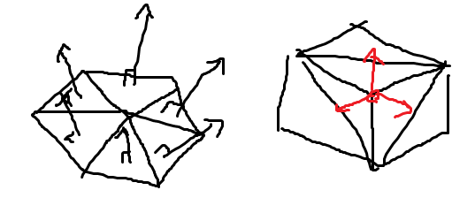

 |  | eye coord sys. 쓴다 (카메라에 ㅁ붙어있는 좌표계)
 |  | 이걸 주 로 쓰는것이 대부분이다.
 |  |  | 여러가지 장점이 있는데, 요 coord sys. 을 가정하고~ 여기에 덭붙여서 viewr가 무한히 멀리 있다고 가정( 카메라가 무한히 멀리있다? 그럼 문제가 되지 않을까요?)

 |  | 이건 orthographic projection 일때는 상관없겠죠
 |  | 굳이 내가 여기서 perspective projection ㅈ그림을 그리는건데, 지금 색깔은 정하는거죠
 |  |  | projection matrix가 나타내는 것은 film에 어떻게 찍히는 것을 정하는거고
 |  |  | light.. Matrix.. 는 … 이게 꼭 같을 필요는없다.

 |  | projection 계산시에는 … 쓰고
 |  | light .. 할 때는… 쓴다 이렇게 다르게 써도 괜찮은데…

 | Shading Models
 |  | 여러가지 제한조건을 주고서. 간단히 표현하는 거다.
 |  |  | 눈앞에 벌어지는… 를 간단하게 해서 실시간으로 계싼하게끔 하는 거다.
 |  |  | 많이 쓰는 모델을 .. .

 |  | light
 |  |  | behavior
 |  |  |  | reflection
 |  |  |  | refraction | 굴절 | 참고 : 회절(diffraction)
 |  |  |  | 그걸 가지고 우리가 real time으로. Reasonable한 quality에.2

 |  |  |  | 특히나 문제가 될 때는 real time일 때에요.

 | 내눈으로부터 거꾸로 추적해나가는 방식. Ray tracing
 |  | 이것은 offline rendering에서 사용하는 기법인데
 |  |  | NVDIA가 올 여름에 그래픽카드를 출시하면서 이 realtime 랜더링 기법을.. 탑재를 했다.
 |  |  |  | nvdia rt serious ray tracing

 |  |  |  | rt이 가능한 이유는 AI 인공지능
 |  |  |  | a start waras : reflection 실시간으로 그림을 그리는 거죠.ㅣ 이렇게 반짝이는 효과를 정말 사실적으로 rendering할수있다.
 |  |  |  | 지금우리가 배우는 shading model으로는 실시간으로 그리기어렵다.
 |  |  |  | graphics hardware저ㅗㄱ으로 지원 가능.
 |  |  |  | game의 quality가 한단계 올라갔다

 |  |  |  | 여름에 NVDIA 가 학회에서 발표한 것을 봤는데
 |  |  |  |  | 대세는 이쪽으로 흘러갈 수 있어요.

 |  |  | Ray tracing. 특별한 하드웨어가 갖춰져도 이건 제한이있어요
 |  |  |  | 모든 scene에대해서 다 적용가능한 것은 아니고. AI.. 학습이 필요하다.

 |  |  | 우리는 훨씬더 간단한 기법을 사용할 것이다.
 |  | 기초가 되는 모델.
 |  | Phong reflection model.
 |  | Phong 이사람이 제안한 모델이다.
 |  |  | 베트남출신. 1973
 |  | 이 모델이 가장유명한 real time shading model이다. 엄밀히 말하면 그런데 reflection 모델ㄹ이다 왜냐면 빛의 여러가지 현상중에서 reflection만 반영했기 때문.
 |  | 이게 가장 핵심적인 idea다.
 |  |  | ambient reflection과 diffusive reflection과 specular reflection 3가지로 나누었어요.

 |  | 빛이 들어와서 표면에 빛이 들어와서 반사가 되는게. 우리가 이차원으로 보면
 |  | 표면이 어느정도 불규칙하기 때문에. 완벽한 거울이더라도 가느다란 한방향의 반사가 되는 것이아니라.

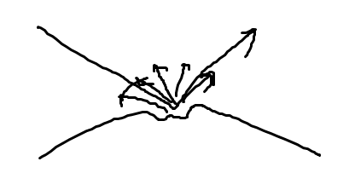

 |  | 랜더링할 수록 사실은 여러방향으로 반사가 되거든요.
 |  | 사실 미시적으로 반사가되서 빛이 밖으로 나가기 때문에.
 |  | 모델링이 어려운데. 이걸 3가지로 나눠서 모델링을 하자. 이게 핵심아이디어에요.
 |  | 원래 빛이 세더라도 ambient는 세기가 약할거에요.
 |  | 사진직을 때보면은 조명에다가 반투명한거를 붙여놓는 diffusor 빛이 골고루 퍼져나가는 것을 말하는 거에요
 |  |  | 골고루 퍼져나가는 반사.
 |  | specular 반짝인다는 것이잖아요
 |  |  | 이것이 우리가 익숙한 특정각도로 집중되는 반사를 말한다.
 |  | 저 3개의 성분으로 나눠서 모델링을 하면 간단하게 할 수 있따.

real time 모델링 뜻?
 |  | 그림자 같은건데, triangle 표면에 한 지점이 있을 때

 |  | 동일한 재질으로 되어있고, 어떤 위치에서든지 똑같은 빛을 받기 떄문에.
 |  | ambienit는 상수 색깔을 갖는다.

 |  | 빛이 대략 어디로부터 오겠구나 알수있죠 음영이 있으니까.

 |  |  |  |  | 아직은 마치 분필로 되어있을 것같은 느낌.
 |  |  |  |  |  |  | specular 가 추가되면서 훨씬 맨들맨들한 느낌
 |  |  | 이게 없으면 빛이 직접닿지안흔 부분은 완전히 검은색이에요
 |  |  | 이게없으면. Contrast가 심하다고 해야하나. 너무 부자연스럽기 때문에 ambient 이용해서 약간 밝게해주는거다.
 |  |  | 어떤 수식에 의해서 계산할 수있는지 다음시간에 살펴보겠습니다.

181108금
 | ' ver4 vertexPosition = u_ModelMatrix * a_position; \n' +

 | light position에서 이걸 (?) 뺀다

 | 단지 다른 거는
 | point light source 일 때 light direction을 구하는 것이다르다
 | world coord sys이었다면, light - … 의 위치를 바꿔야한다
 | … 좌표값을 바꿔야 한다 요런것들이 중요하다

 | gl.uniform3f …
 | interpolation하기 때문에 light .. 를 vertx에서 하기 때문에 … quility 가 비교적 좋지않다
 | phong interpoliation과 비교했을 때와 차이를 볼 수 있따

 | modelMatrix를 계속 update한다음에 shader로 보내고

 | mvpMatr 도
 | normalMat도 …
 | 계속해서 랜더링을 하는거다

 | vertx shader에서 하는거 뭐 똑같죠

 | 요거는 다른점이 뭔면 phong interpolation을 하는 것

 | 지금 이 차이가 느껴지나요>? ( 사실 뭐 거의 그게 그거같죠)

 | monkey rotating point >>> light source
 | highlight 된부분이 triangle 모양에따라서 정해지기 떄문에….. 모양이좀 들쑥날쑥 변하는 걸 알 수가 있죠
 | 이거를 frag shder에서 하면은(phong interpolation) 그러면
 | highlight 된 부분에서 더 좋은 quality 얻을 수 있다

 | vtx shader에서하는일이 팍 줄게되는거죠(@phong interpoliation)
 | light computation은 frag shdaer (pos normal materialProperty 가 3개 필요하잖아요)
 | clip space에서의 position이거든요
 | light pos 는 world coord sys에서 할 거잖아요
 | 이건 MvpMat를 곱한건데
 | 내려 보내줘야지 이걸 이용해서 frag이용해서 computation할 수 있는거죠
 | normal vec도 … 그런거고

 | interpolation하면 triangle이 길이가 달라질 수 있다고 했잖아요
 |  | 그래서 normalize 함수를 호출해서 길이를 1로 만들어야한다.
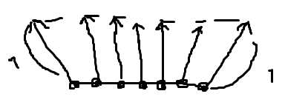

 | 예제 5. PointLightedCube_perFragment
 |  | 자습.
 |  | (지금 진도가 좀 빠르다. 자습하겠다)

 |  | named array structure를 저런식으로 하면 되는거거든요

 | Two sided …
 | front mat 과 back mat가 다른 예제
 |  | 그리고 참고로 제가 여기서 math(?)를 할 때
 |  | (front:
 |  |  | name:….?
 |  |  |  | max에;서 … 마치 named array 처럼 access할 수있다
 |  |  |  | light의 성질들… 여기서 관심사는 frag shader에서 어떻게 계산을 하는가
 |  | gl_front … true면 front에 mat를 사용하고. False면 back.. 을 쓴다는거죠
 |  |  | 뒷면인경우 normal vec를 다른 것을 쓴다(반대 방향의 벡터인듯@)
 |  | shinness 만큼 거듭제곱을 한다는거죠
 |  | light intensity specular 성분이 나온다

 |  | 요부분이 two sided cross simulation 정도…
 |  | 계속해서 example을 올릴건데, webpage에다 올려놓을 텐데 필요하시면 쓰면 되실겁니다

 |  | 이밖에도 필욯안것이 있으면 example을 만들어서 올릴게요
 |  | site 주소를 살펴보시길 원한다면 요게 사이트 주소니까
 |  | 마지막 PROJECT는 이런걸 참고해서 하는 거니까
 |  | 예제 많은 사이트입니다
 |  | https://xregy.github.io/webgl/examples.html

 |  |  | spot light source 에 버그가좀 있네요

 |  | 나중에 blender 하는 것도 살펴보겠습니다.

 |  | 실제 geometry랑은 맞지 않는…

 | Example5
 |  | 이상하게 교재에서는 specular 에 대해서는 다루지 않는데 …

 |  | 4가지
 |  |  | reflection model
 |  |  |  | phong |  | vertx shader에서하느냐
 |  |  |  | blinn-phong |  | frag shader 에서 light computation을 하느냐

 |  |  |  | 아무래도 phong interpolation을 사용하는게 아무래도 quaility가 좋죠

 |  |  |  | Gouraud[고루] interpolation을 사용하면…
 |  |  |  | light source도 두 개가 있는데요

 |  |  |  | light source 가 obj 가까운 경우에는 그 차이가 두드러 지겠죠
 |  |  |  | light source 가 멀면 directional source와의 차이가 줄어들겠죠

 |  |  |  | 어둡게 shading 되는 부분이 많은데. Light가 닿는 부분이 더 많기 때문에 좀 더 밝게 랜더링 되는 것을 볼 수 있따.
 |  |  |  | 결과가 Phong 혹은 Gouraud …

 |  |  | attributor로 들어온….

 |  |  | axi랑 light source 그릴 때…
 |  |  | 네가지 … 가 ㅣㅂ슷하게 생겼다.
 |  |  | Blinn reflection 모델과 Gouraud interpolation 한 것을 보면은

 |  |  | attrib
 |  |  |  | 교재는 world coord 쓰는데 여기 source code에서는 eye coord 썼다.
 |  |  |  | mv 만 P 를 projection 적용하기전에 …
 |  |  |  | 여기 emission은 잘 쓰지 않아요(자체 발광한다고 해서 뭐 대단해보이는데 그런게 아니라 그냥 색깔을 더하는 겁니다. 빨간색으로 빛나는 효과를 주기위해서… 지금은 거의 쓰지않으니 무시하셔도 되ㅗ요)
 |  |  |  | shineness 는 exponential 의 power 값으로 쓰여서 얼마나 표면이 맨들맨들한가를 결정하는 apram 이되겠다.

 |  |  | position에서
 |  |  |  | w = 0 direction
 |  |  |  | w = 1 이면 ….
 |  |  |  |  | directional이다?
 |  |  |  | light source가 꺼져있을 때 비활성화를 하기 위해서 … flag를 적용했다.

 |  |  |  | 고정된 light 와 rot 하는 light 를 array 로 했고…
 |  |  |  | vColor에 색깔 계산 결과값을 assign 하고
syntax highlight 가 안되있어서 가독성이 떨어지네요

 |  |  | light source가 많아지면 overhead가 많아지는거죠
 |  |  | Normal 값은 vec 3거든요
 |  |  | 근데 여기서는 mat4로 해써요 이거는 메모리 낭비이긴 하죠 근데 .
 |  |  |  | 이걸 host에서 계산을 할 때 inv transpose해서 넘겨주는 거잖아요
 |  |  |  | 3 by 3 뽑아내기 귀찮아서 그냥 편의상 4 x 4 하는 거다

 |  | 110 | vec3 n = normalize(mat3(matNormal)*aNormal);
 |  |  |  | 길이가 바뀌는 경우를 대비해서 normailze 하는 거다
 |  |  |  | eye coord sys 으로 변환을 했고요
 |  |  |  | vec4 vPosEye = MV*aPosition;

 |  |  | 지금 카메라의 좌표가 뭐죠?
 |  |  |  | 우리가 지금 light computation 어디 좌표계에서
 |  |  |  | eye coord 는 카메라에 붙어있는
 |  |  |  | 원점. Vertx 의 위치는 여기고. 카메라의 위치는 0, 0, 0
 |  |  |  | 카메라의 위치 빼기 vertx잖아요
 |  |  |  | 그냥 - 만 붙이면 되죠
 |  | 120 | l = normalize((light[i].position - vPosEye).xyz);
 |  |  |  | 이미 … eye coord 으로 host 에서 이미 계산을 해서 넘겼다고 가정하는것이다

 |  |  |  | max | float l_dot_n = max(dot(l, n), 0.0);
 |  |  |  |  | .-값으로 되게….?
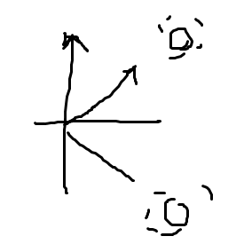
 |  |  |  |  | l 과 n 의 dot product 값이 0 보다 클 때 triangle의 앞면에 있다는 거죠
 |  |  |  |  | 뒤에 있을 때 specular를 쓰는 것이 무의미하니까
 |  |  |  |  | 요런 조건문을 썼다 ( 조건문이 사실 @프로그램 효율상@ 좋지 않다)

 |  |  |  | 미리 light ambient를 다 계산해서 한번에 하는것이 더 효율적이기는 합니다.

 |  |  | 당연히 fragment shader는 하는일이없죠 . 그냥 넘겨받아서 .. 하는 .. 거죠..

 |  |  | 참고로 reflect라는 함수가 있어서요, 첫번째…. Normalize ….
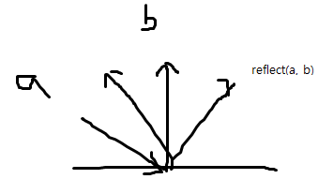

 |  |  | varing variable을 받아서 …
 |  | ~225 정도 | 여기서 반드시 normailze를 반드시 해야한다 (길이가 1이 아닐 수도있기 때문에)
 |  |  |  | interpolation 된후에 길이가 1이 안될 수 있기 때문.

 |  | 이전은 html 에서의 코드
 |  | 지금은 js의 코드
 |  |  | 예를 들면은 init shader
 |  |  |  | 여기보면은, 여기 4개 있죠. Shading compoutation하는.. 요 4 가지 shader들은 attributor들은 4개
 |  |  |  | 요 array를 넘겨주면은, location을 얻은다음에 요 이름을 idx로 해서 저장하도록 그렇게 했습니다.
 |  |  |  | axis를 랜더링할때 사용하는 것도 이경우에 postion과 color를 attrib로 갖도록 해주었고요
 |  |  |  | 예 그러면 보면은 요런것들은 다 interface를 만드는거에요(콤보박스, default로 뭐가 select되게 하도록)

 |  |  |  | refres_scene
 |  |  |  |  | 뭐던 onchange 에 연결을 해서 refresh_scene하도록 했고요

 |  |  |  | material.js 가 있어서
 |  |  |  |  | js array로 쫙 되어있어요
 |  |  |  |  | material 별로 사람들이 정리해놓은 idx 값을 써온 것이다.
 |  |  |  |  | init material을 하면은…

 |  |  |  |  | javascript의 형식인데…

 | js in 기능 |  |  |  | in 하면은
 |  |  |  |  |  | evnet 핸들러 연결을 하고… default로 뭐가 select되도락할건지 정하고…

 |  |  |  | monkey 등 모델이 여러 개 있는데
 |  |  |  |  | 이런 모델은 미리 js로 해서 미리 import를 한거예요
 |  |  |  |  | 얘가 지금 가로로 엄청 긴 코드입니다.
 |  |  |  |  | vtx postion 들이랑 normal이 여기다 들어있는 거죠.
 |  |  |  |  |  | 가장 제대로 하려면 mesh 파일을 외부파일로 두고 import하는것이 좋은건데.
 |  |  |  |  |  |  | 쉽게하기위해서 include 시켜버렸다.
 |  |  |  | parse json이라고해서 js에서 data를 저장하는 형식있잖아요 이거를 parse하는 함수
 |  |  |  |  | 이거를 나중에 설명해줄건데요.
 |  |  |  |  | position과 normal로 되어있는.. Vtx buffer를 초기화하는것으로 보면 되고요

 |  |  |  | refresh scene 보면은 현재 선택되어있는 shdaer
 |  |  |  | js128 | var shader_model = list_shaders[combo_shader.options[combo_shader.selectedIndex].value];

 |  |  |  | attrib 의 … 를 미리 … 했잖아요 named array 사용하면 좀더 편하게 할 수 있어요
 |  |  |  |  | 아무래도 performance는 Efjdjwueh

 |  |  |  | 어떤거는 draw array 어떤거는 draw element로 한거거요

 |  |  |  | 회전하는 light가 있었잖아요 매 frame 마다 setRotate를 적용해서
 |  |  |  |  | light_rotating.position_xformed = m.multiplyVector4(new Vector4(light_rotating.position));

 |  |  | 250 | 요거는 한번 보세요 shader(html 코드인듯@)에서 light가 2개였죠
 |  |  |  | 요거는 uniform var 잖아요
 |  |  |  | 이거는 사실 코드가 비효율적인거죠
 |  |  |  |  | specular 값들을 애초부터 vec3로 했으면 좋잖아요
 |  |  |  |  | 이거할 때마다 vec3 instance를 생성하는 거잖아요
 |  |  | 283 |  |  | 이거는 제가 그냥 게을러서 이렇게 한거고요 이렇게 하지 마세요.

 |  |  | sphere
 |  |  |  | sphere를 어떻게 만드냐면은
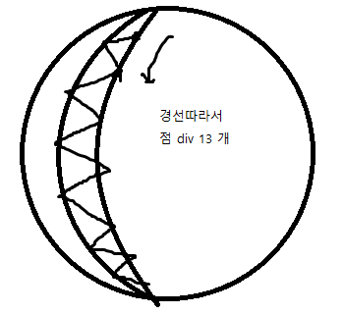

 |  |  |  |  |  | 이렇게 쪼개는 것은 spherical coord 로 하는 것이 편한데, 이걸 다시 Cartesian coord 로 바꿀 때 그 공식
 | phi <-- 그리스 문자 [# fi ] 교수님 발음 |  |  |  |  | x = r sin cos
 |  |  |  |  |  | y= r sin sin
 |  |  |  |  |  | z = r cos
 |  |  |  |  |  | 사실이거는 프로그램에서 동적으로 sphere..
 |  |  |  |  |  | sphere 좋은점은 vertx의 좌표를 normalize만하면 normal vec하기 좋다

 |  |  |  |  |  |  | 참고: blender에서 gen 해서 import하여 사용하는것이 좀더 일반적이다

 |  |  | 요 json 파일
 |  |  |  | normal, position , idx이거 그냥 parse 하면됩니다.
 |  |  | class 의 member var access 하듯이 그냥 access 해서 converge 하면된다.
 |  |  | 사실 핵심은 이 shader 코드이고
 |  |  |  | 아무래도 light computation 하는거니까
 |  |  |  |  | 여러 개를 고려해서 어떻게 light computationㅇ하는가 이것이 핵심
 |  |  |  |  | eye coordinate 관련해서도… 중요

 |  |  | 이거 말고도 light와 관련된것은
 |  |  | spot light 와 관련된것을 저번에 보여젔죠
 |  |  |  | … 된거를 바꿔가면서…

 |  |  | 이게 지금 보시면은
 |  | 육면체에서 |  | phong interpolation
 |  |  |  |  | 이게 frag 마다 하니까 …
 |  |  |  |  | goraud interpolation 하면은 빛이 전혀안들어가고있죠.
 |  |  |  |  | cut off angle(손전등 각도@) 키우면 vtx 닿게 할 수 있다.

 |  |  | 손전등 예제: 이거 예전 숙제였는데. 참고하길 바랍니다.

 |  | 2교시
 |  |  | 다음주 토요일? 넘어가기전에 shading source코드 보면서 이해를 하시길 바랍니다.
 |  |  | 아 예 참 설명안한부분이 있는데요
 |  |  |  | spot light source를 보여드리기만하고 설명을 안해드렸는데요

 |  |  | angle을 비교할 때 어떤 포인트가있고 여기 라이트가 있잖아요
 |  |  | 포인트가 저 ligth의 cutoff angle에 포함되어있냐 아니냐 어떻게 해야할까요
 |  |  | spot light에 뭐가 필요해요?
 |  |  |  | light 자체의 position과 light가 가리키는 방향도 필요한거죠.

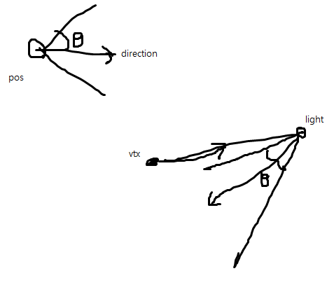
 |  |  |  | dot product한 값이 cutoff)angle보다 작다는 것은
 |  |  |  | 저 cos 값보다 작으면 저게 왜 0 일까요

 |  |  |  | 이 vtx가 혹은 fragment가 diffusive , specular reflection을 무시하는거다
 |  |  |  |  | 이것도 프로그래밍이 비효율적이죠
 |  |  |  |  | shader program에서 if 문 쓰는 것은 비효율적인데… ( 우리는 로직만 챙겨가자, )

181115목
hierarchical structure
 | 종속 되어있는 하위 오브젝트들.
 | 손가락을 생각하면 손가락과 손가락 사이에는 tree structure로 나타낼 수 있는데, hierarchical structure로 나타낼 수 있는데 어떻게 transformation을 적용할 수 있을까?

 | roter와 body를 따로 호출( 두번 draw call을 두번)
185 | drawBox를 두번 호출한다
 |  | 예를 들어서 어느 부분은 이쪽에서 보고 어느쪽에서..
 |  | viewProjMat … 는 달라지지 않는데 model Mat만 달라지는데

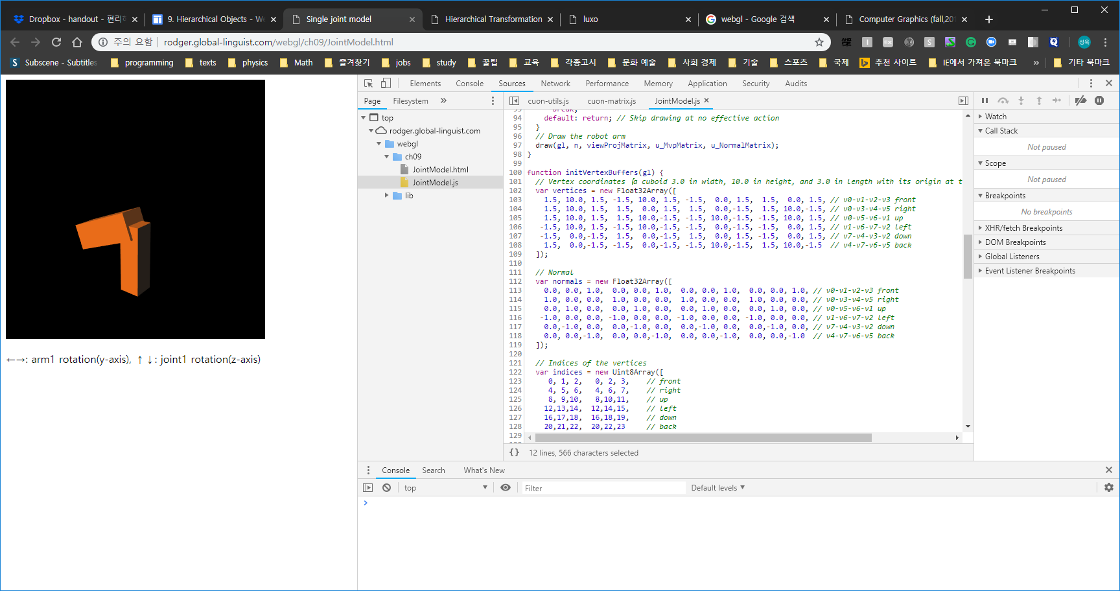
 |  | drawBox라는 함수가 이름을 보면 대략 Box를 그린다는것을 알 수있고(

187 | 요… 그렇기 때문에 요 transforlation이 적용이 되고 그다음에
 | 밑에 arm이 … …
 | // Arm1
 | var arm1Length = 10.0; // Length of arm1
 | g_modelMatrix.setTranslate(0.0, -12.0, 0.0);
 | g_modelMatrix.rotate(g_arm1Angle, 0.0, 1.0, 0.0); // Rotate around the y-axis
 | drawBox(gl, n, viewProjMatrix, u_MvpMatrix, u_NormalMatrix); // Draw

 | // Arm2
 | g_modelMatrix.translate(0.0, arm1Length, 0.0); // Move to joint1
 | g_modelMatrix.rotate(g_joint1Angle, 0.0, 0.0, 1.0); // Rotate around the z-axis
 | g_modelMatrix.scale(1.3, 1.0, 1.3); // Make it a little thicker
 | drawBox(gl, n, viewProjMatrix, u_MvpMatrix, u_NormalMatrix); // Draw
 | }

 |  | drawBox 세로로 길쭉한. 원점이 상자의 중심에 있다 | 가운데가 중심이 아니네요
 |  | 이 변환은 현재 rot 먼저 그다음 translation인데
 |  | 지금 10에서 0이니까
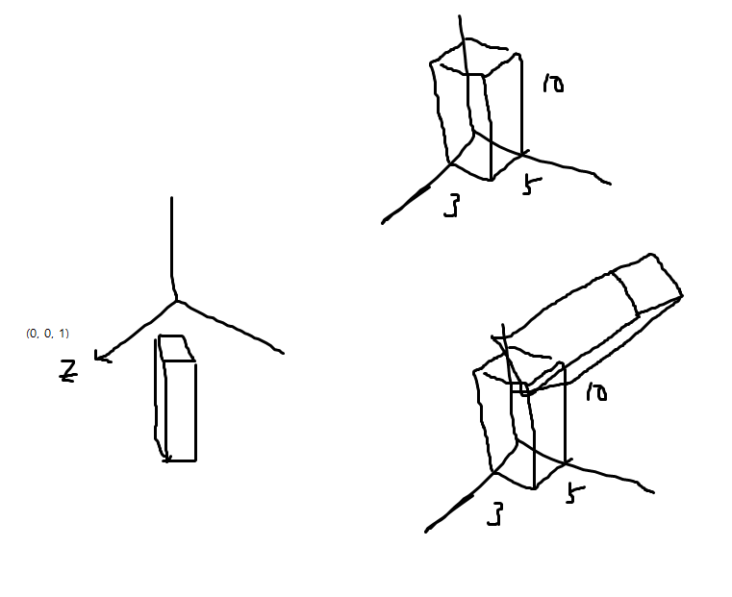

 | set matirces를 for loop 로 …
96 | 자 빨간색을 그릴때
 | render_quad(gl, shader, quad, loc_MVP, [P,T,T_base,Rr,Tr_low,Sr], loc_color, [1,0,0]);
 | 전체가 translation 되잖아요 그게 T)base 입니다
 |  | Rr이 빨간색의 rotation
 |  | Tr_low
 |  | Sr | 은 빨간색의 크기
 |  | T | 뷰
 |  | P | ? Translation
 |  | 아까전에 빨간색은 joint가 2개 있는데 밑에 있는 joint가 원점이 되게했는데.
 |  | 또다른 joint… 로 traslation해야하잖아요ㅏ 그것이 바로 Tr_high 가 되겠어요
 |  | Tg_low
 |  | Sg | 초록색의 모양을 만들어주는 scaling.

 | render_quad(gl, shader, quad, loc_MVP, [P,T,T_base,Rr,Tr_high,Rg,Tg_low,Sg], loc_color, [0,1,0]);
 |  | 초록색을… 하는것까지는 위와 같은데 또다른 조금 아래잖아요. 요 두게가 나타내는게 그걸 나타내는거에요

 |  | render_quad(gl, shader, quad, loc_MVP, [P,T,T_base,Rr,Tr_high,Rg,Tg_high1,Rb1,Tb,Sb], loc_color, [0,0,1]);
 |  | render_quad(gl, shader, quad, loc_MVP, [P,T,T_base,Rr,Tr_high,Rg,Tg_high2,Rb2,Tb,Sb], loc_color, [0,0,1]);

 |  | var | Tg_high1 = new Matrix4(); | Tg_high1.setTranslate(length_G - WIDTH_GREEN + WIDTH_BLUE/2.0, WIDTH_BLUE/2.0, 0);
 |  | var | Tg_high2 = new Matrix4(); | Tg_high2.setTranslate(length_G - WIDTH_GREEN + WIDTH_BLUE/2.0, -WIDTH_BLUE/2.0, 0);
 |  |  |  |  | 여기 마이너스죠.

 | quad는 보시다시피 각 변의길이가 1인. 정사각형. 가운데가 0,0 원점
 | 그래서 이런식으로 우리가 할 수 있습니다
 | 이거말고 더 좋은 방법은 stack을 사용하는거예요
 | parsor같은거, 토크나이저(아니구나) 프로그래밍언어로 parser같은거 만들어 본적있어요?
 | 우리 프로그래밍언어가 대부분ㅇ lasted? 된 block.
 | tockenizer 토큰들로 다쪼개서 이거를 iteration
 | ast
 |  | abstract syntax… 인가? 이런게 있는데
 |  | 이럴 때 쓰는게 stack이에요

 | 컬리브레이션으로 culibrace?

 | 아 이제 open이 시작한다?
 |  | stack에 넣는다.
 | 또 이런게 나온다
 |  | stack에 넣는다.
 |  |  | >>> hierarckical 한 구조가 나오겠죠
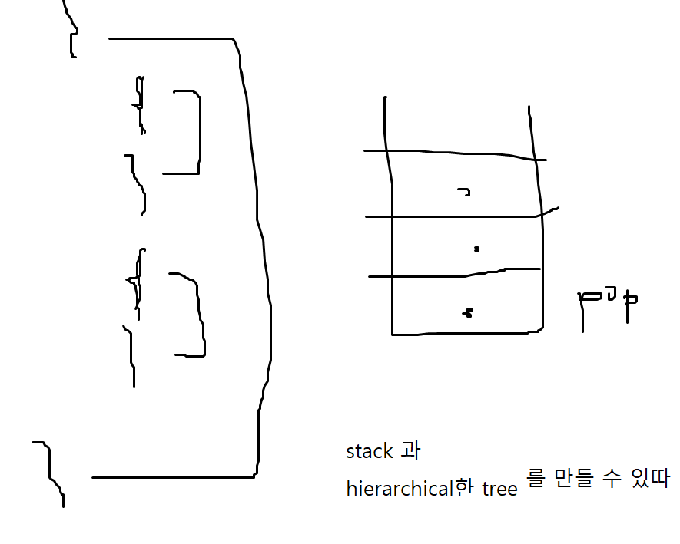

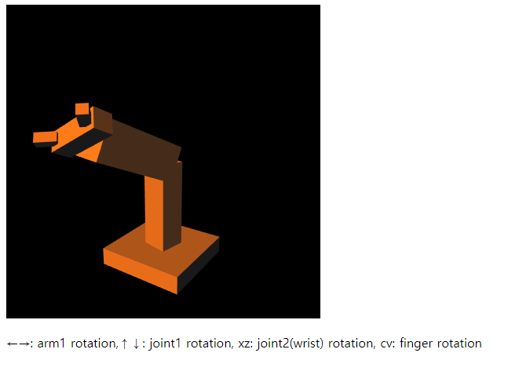

 | 언제 stack 을 적용해야하냐면은 ( linear할 때는 필요가 없다.)

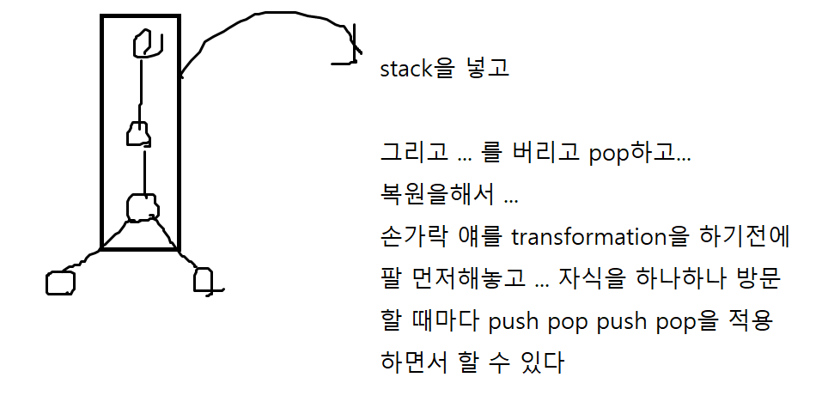

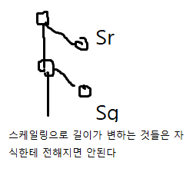

 |  | 각기 다른 buffer를 사용한다? ..

project2
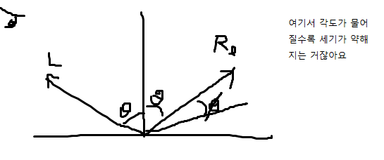
화면을 2개로. 어떻게?
 | viewport 라는 기능이 있습니다.

 | 캔버스가 있으면, 요부분 에 view port를 정의 저 부분에 view port를 정의해서 각각 화면을 나타낼 수 있따
 | 화면의 반만 할 거니까
 | gl.viewport(0, 0, w/2, h);

 | gl.viewport(w/2, 0, w/2, h);

 | camera … 위치만 다른거죠
 | viewport2는 동적으로 바뀌는 viewtransformation

그다음 proj 에는 여기다 뭘 또 추가하는
light를 추가하고 game처럼 space 누르면 폭탄이 쭈우욱 떨어지고

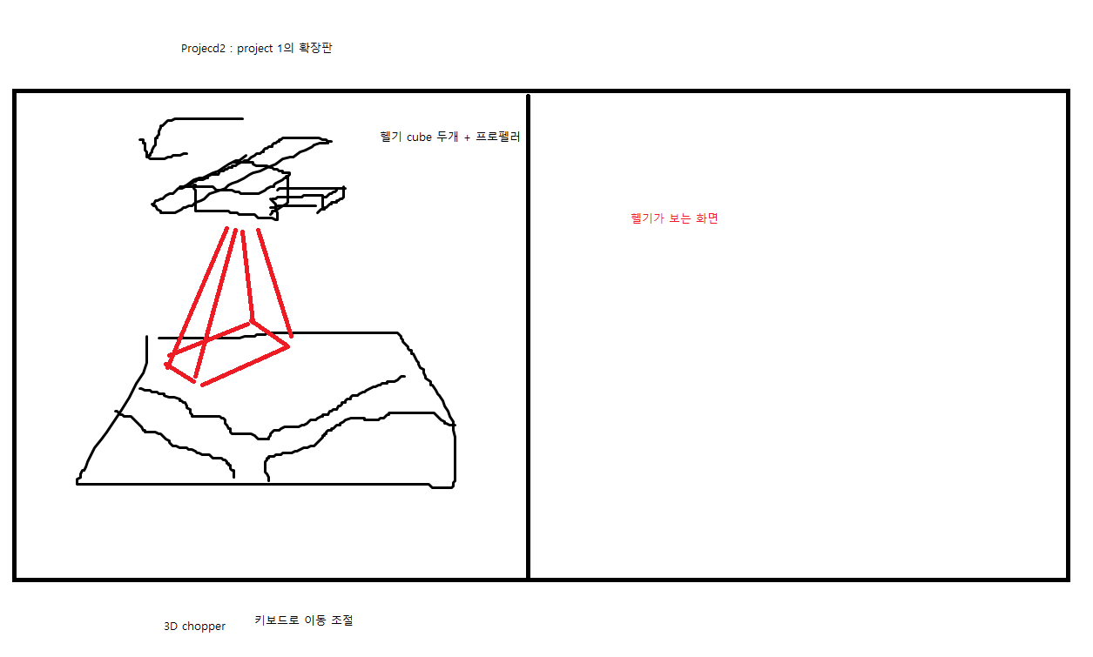

PROJ 다음주 정도에 공지될것임 11/8정도

헬리콥터 삼각형 하나로 하지는 마라
위로 아래로 움직이는 것도 추가 되었다.
 | cam view에서 zoom in out 효과가 있겠죠

zip file로 (html + js) 로 첨부해주시기 바랍니다.
 | js 여러 개면 txt로 고쳐서 해라
범위를 넘어가게 되는것은 어떻게 처리?
 | 알아서 하라

기본적으로 보면 ;mesh 모양과 어느정도 일치하도록(완벽은 어렵겠지만)
 | vert를 공유하고 있는 triangle 들 해당 vert의 … 로 부여를 하면 대부분의 경우에는 shading을 할 수 있습니다.
 | eye coordinate을 사용하면 편하다

light 계산
 | physics based calc 는 너무 어려움
 | >>> Phong Reflection Model

reflection transmission
 | three types of reflections
 |  | 굴절이나 transmission은 다른 technique을 이용해서 구현해야 한다.
 |  | 중요한건 여기에 realtime이 붙은 것이다.
 |  | 이것이 바로 문제점이다.
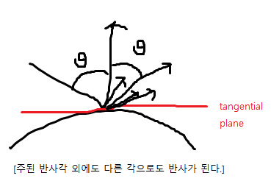

 |  | 빛의 성분을 3가지로 나눔: ambient한 성분 diffuseive한 성분 specular한 성분으로 나눈다
 |  |  | ambient 대부분의 경우 intensity가 약하죠. 모든 방향으로 모든.. .. 으로 퍼져나간 빛

 |  |  | 사방으로 퍼지는 반사를 diffusive 반사로 정의를 하고. 모든 방향으로 똑같이 반사가 되는 것으로 approximation하는 것이다.

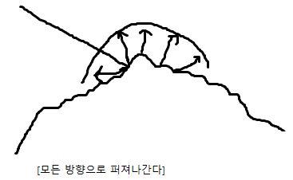

 |  | 당구공 같은 경우에는 material property 성분 중에 0.9 정도로 specular로 성분을 부여를 하면. 반사하는 것 중에 specular한 성분이 높다는 거니까 표면의 highlight가 좁은 표면에 생기도록 하는 것이다.
 |  | 대신에 당구공은 분필 보다 diffusive한 성분은 작을 것이다.
 |  | 반대로 분필 같은 물질은 당구공과 반대일 것이다.
 |  | specular성분이 낮고, diffusive한 성분이 높다.

 |  | 그런데 3개의 reflection도 색깔마다 다르게 부여한다.

 | vertex shader랑 fragment
 |  | trade off 가 있죠. Performance랑 quality가 trade off가 되니까
 |  | light 는 비싼연산이다(그래픽스 속담) thread가 어디서 더 많이 도는가
 |  |  | fragment shd랑 vertx shd에서 어디서 더 …?
 |  |  |  | fragment shad하는 것이… 더 낫다

 |  |  |  | * phong shading과 phong reflection model은 다른 용어니 유의
 |  |  |  |  |  |  |  | Phong
 |  |  | Goudrawd
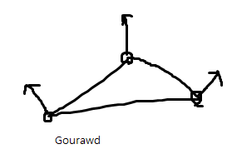
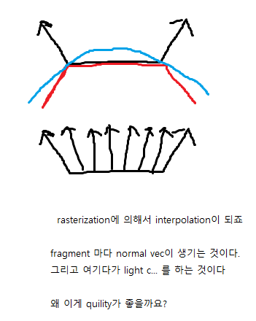

 |  |  |  |  |  |  |  |  | 사실 mesh가 표현하고자하는 것은 많은 경우에 저런 파란색 곡면, 곡선을 표현하고 싶은데
 |  |  |  |  |  |  |  |  | 이런 파란색으로 제가 그린 곡면을 표현하고 싶은데, 우리는 triangle밖에 못쓰니 approximation을 하는건데
 |  |  |  |  |  |  |  |  | normal vec는 곡면과 어느정도 일치하는 것으로 주면 triangle을 각진 모양이지만 색깔은 부드럽게 나오게 된다
 |  |  |  |  |  |  |  |  | triangle이 작으면 별차이가 없지만, tri가 크면은 실제 rendering을 했을 때 어느정도 느낌이 부드럽게 된다.

 |  |  |  |  |  |  |  |  | normal vec을 모든 frag마다 주는 거기 때문에….
 |  |  |  |  |  |  |  |  | 근데 눈으로 크게 확인하기는 어렵다





 |  |  |  | 왼쪽의 경우 vertx에 빛이 안닿으면 빛의 효과를 못본다

 | ambient reflection
 |  | ambient light는 우리가 어떻게 해야하냐
 |  |  | ambient light는 모든방향에서 똑같이 들어온다고 가정
 |  |  | 그리고 intensity 까지 동일하다.


 |  |  | incoming light도 방향성이 없는거고 outcoming light도 방향성이 없는거다(모든 방향)
 |  |  |  | 즉 independent of the light position

 |  | 카메라의 위치도 계산할 필요가 없다.

 |  | 이거외의 빛이 닿지 않는 부분응ㄴ 완벽하게 검은색이 되버린다. 이것을 방지하는 것이다.
 |  | 빛이 닿지 않는 부분은 완전히 검은색 이기 때문에, 부자연스럽다.

 |  | formula는 매우 간단 I_a = k_a i_a
 |  |  | I_a | ambient illumination(빛 불빛 조명)
 |  |  | k_a | ambient reflection const of the material property, reflected ratio of the incoming light intensity)
 |  |  | i_a | incoming ambient light intensity(light property)



 |  |  |  |  |  |  | 반원의 크기는 intensity

 |  |  |  |  |  |  | 태양의 고도(각도??)에 따라서 단위 면적당 들어오는 빛의 양이 달라지는 것이다.

 |  | sin theta, cos theta 왜 cos theta 선호합니까?unit vector의 내적인 경우 계산이 간편.(성분끼리 곱하고 더하는 내적 계산이 간편하고 cos을 구하기가 매우 간편하다)
 |  | 단 vec가 unit vec이어ㅑㅇ하는데 … 이건 뭐 한번만 계산해놓으면 되니까 문제가 되지는 않아요




 |  | 물체가 맨들맨들한 부분일 수록… single point곗죠 그런경우는 별로 없겠죠
 |  | 맨들맨들한게 덜할 수록 highlight한 부분이 …
 |  | 한마디로 저 모양이

 |  | (cos phi ) ^ alpha |  | <<< 물리적인 근거는 없지만 good







 |  |  |  |  | 완벽하게 검게 될때가있는데 이것은, ambient 성분을 이용해서 .. 이러한효과를 줄 수가 있다…

 |  |  |  |  | 이번에는 light가 직접 닿지 않더라도, 요고랑 비교해보면은, 광원위치 변경 ////
 |  |  |  |  |  | 더어두워졌지만 검정색이 되지는 않았죠

 |  |  |  |  | 우리는 원리는 이해하고있지만, 이제는 art , 경험의 영역이다
 |  |  |  |  |  | parameter 변화하여 더욱 사실감 있는 표현을 해 내는 것.

 |  |  |  | rigid transformation
 |  |  |  |  | 회전을 하고 난 후에도 되지 않죠

 |  |  |  |  | inv transpose… normal을 transformation을 할 때는.. Nonlinear scaling 할 때만 필요한데 … (보통 nonlinear scaling할 경우 없음)
 |  |  |  |  | 그렇지 않으면 상관은 없다.
 |  |  |  |  | 보통의 경우 translation과 transformation으로만 되기 때문에….
 |  |  |  |  | normal matrix 이런 이슈가 있다라는 거 알아두시길…

